工作表1
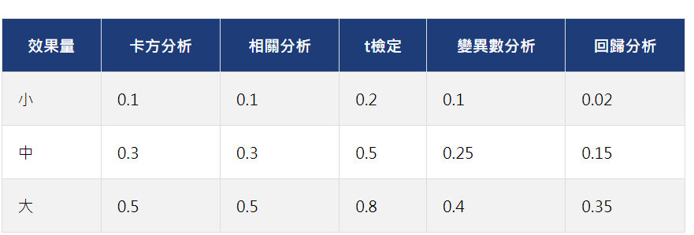
有無顯著 | 數據種別 | R平方 | Cohen''s f值 | 效果量等級 | 實驗組平均數 | 控制組平均數 | 實驗組標準差 | 控制組標準差 | 實驗組個數 | 控制組個數 | 合併標準差 | Cohen''s d值 | 效果量等級
ANCOVA有顯著 | VR數位素養_後測總體個人總分 | 0.473 | 0.94738229181 | 大
 | VR數位素養_一資訊獲取與理解_後測個人總分 | 0.51 | 1.0202040612 | 大
 | VR數位素養_二評估_後測個人總分 | 0.448 | 0.90088523292 | 大
 | VR數位素養_四互動_後測個人總分 | 0.292 | 0.64220664784 | 大
 | VR數位素養_五合作_後測個人總分 | 0.404 | 0.82331789061 | 大
 | VR數位素養_六創造_後測個人總分 | 0.293 | 0.64376017041 | 大
 | VR數位素養_八責任與公民參與_後測個人總分 | 0.252 | 0.58042949246 | 大
 | 形成式測驗_後測個人總分 | 0.639 | 1.330444701 | 大

ANCOVA不顯著 | VR數位素養_三倫理與福祉_後測個人總分 | 0.366 | 0.75979409464 | 大
 | VR數位素養_七問題解決_後測個人總分 | 0.34 | 0.71774056257 | 大
 | 認知負荷_後測個人總分 | 0.454 | 0.91186722252 | 大
 | 認知負荷_一心智負荷_後測個人總分 | 0.456 | 0.91555190684 | 大
 | 認知負荷_二心智努力_後測個人總分 | 0.411 | 0.83533997227 | 大

獨立樣本T檢定有顯著 | 心流經驗 |  |  |  | 33.098 | 28.704 | 8.5288 | 8.5881 | 41 | 27 | 8.5585013598 | 0.51340764175 | 中

